Dashboard
KOSPI |  | KOSDAQ |  | KOSPI 200 | 경제전망리포트 업데이트 |  |  |  |  | 종목명 | 0
 |  |  |  |  | 상승종목 |  |  |  |  | 종목별 투자정보
 |  |  |  |  | 번호 | 구분 | 등락률순위 | 종목명 | URL | 현재가
 |  |  |  |  | 1 | KOSPI | 1 | 0 | 0 | 전일비
 |  |  |  |  | 2 |  | 2 | 0 | 0 | 등락률 |  |  | 끌고오는 방법
 |  |  |  |  | 3 |  | 3 | 0 | 0 | 거래량 |  |  | 같이 고민해 쥬세요
 |  |  |  |  | 4 |  | 4 | 0 | 0 | 시가총액
다우산업 |  | 나스닥 |  | S&P 500 | 5 |  | 5 | 0 | 0 | 영업이익
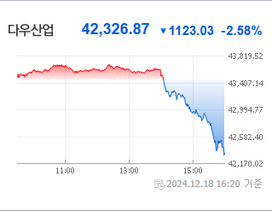
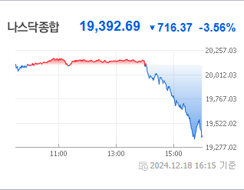
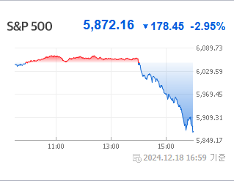
43,828.06 | 하락 86.06 -0.2% | 19,926.72 | 23.88+.12%상승 |  | 6 |  | 6 | 0 | 0 | 외국인비율
 |  |  |  |  | 7 |  | 7 | 0 | 0 | PER
 |  |  |  |  | 8 |  | 8 | 0 | 0 | ROE
 |  |  |  |  | 9 |  | 9 | 0 | 0 | PBR
 |  |  |  |  | 10 |  | 10 | 0 | 0
 |  |  |  |  | 11 | KOSDAQ | 1 | 0 | 0
USD환율 |  | JPY환율 |  | EUR환율 | 12 |  | 2 | 0 | 0
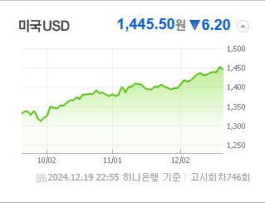
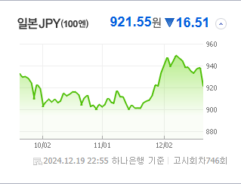
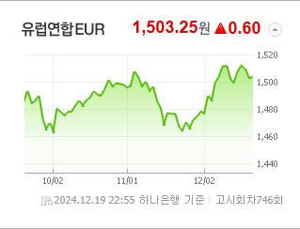
 |  |  |  |  | 13 |  | 3 | 0 | 0 | 공시지표
 |  |  |  |  | 14 |  | 4 | 0 | 0 | 파일명 |  |  | URL
 |  |  |  |  | 15 |  | 5 | 0 | 0
 |  |  |  |  | 16 |  | 6 | 0 | 0
 |  |  |  |  | 17 |  | 7 | 0 | 0 | 오늘자 뉴스
 |  |  |  |  | 18 |  | 8 | 0 | 0 | 제목 | 요약 | 본문 | 출처 | URL
WIT |  | 유가 |  | 금 | 19 |  | 9 | 0 | 0
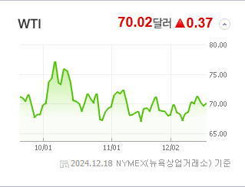
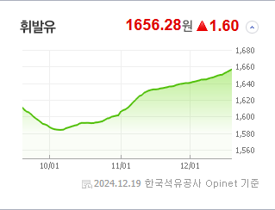
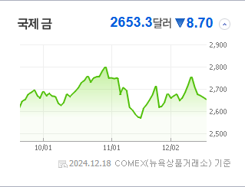
 |  |  |  |  | 20 |  | 10 | 0 | 0

 |  |  |  |  | 실시간 뉴스
 |  |  |  |  | 출처 |  | 제목 |  | URL
 |  |  |  |  | 0 |  | 0 |  | 0
 |  |  |  |  | 0 |  | 0 |  | 0
 |  | 업종별시세 |  |  | 0 |  | 0 |  | 0
 |  |  |  |  | 0 |  | 0 |  | 0
 |  |  |  |  | 0 |  | 0 |  | 0
 |  |  |  |  | 0 |  | 0 |  | 0
 |  |  |  |  | 0 |  | 0 |  | 0
 |  |  |  |  | 0 |  | 0 |  | 0
 |  |  |  |  | 0 |  | 0 |  | 0
 |  |  |  |  | 0 |  | 0 |  | 0
 |  |  |  |  | 0 |  | 0 |  | 0
 |  |  |  |  | 0 |  | 0 |  | 0
 |  |  |  |  | 0 |  | 0 |  | 0
 |  |  |  |  | 0 |  | 0 |  | 0
 |  |  |  |  | 0 |  | 0 |  | 0
 |  |  |  |  | 0 |  | 0 |  | 0
 |  |  |  |  | 0 |  | 0 |  | 0
 |  |  |  |  | 0 |  | 0 |  | 0
 |  |  |  |  | 0 |  | 0 |  | 0

